改訂履歴
改訂履歴 |  |  |  |  | プロジェクト |  | 月報管理システム | 作成日 | 作成者 | 承認 | ページ
 |  |  |  |  | システム |  | 月報管理システム | 2016-08-22 | FS壁谷
サブシステム |  |  | - |  | 機能名 |  | ユーザ登録画面

 | 版数管理

 | 版数 | 日付 |  | 改訂者 |  | 改定内容
 | 第1.0版 | 2016-08-22 |  | FS壁谷 |  | 新規作成

要見直し

レイアウト
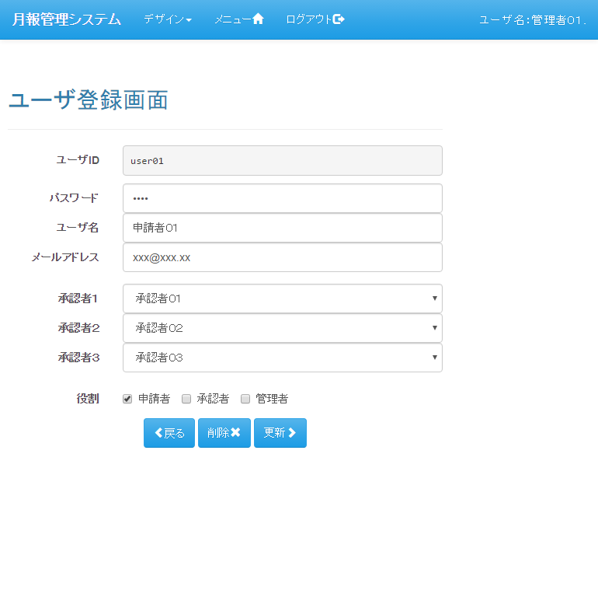
レイアウト |  | プロジェクト | 月報管理システム | 作成日 |  |  | 作成者 |  |  | 承認 | ページ
 |  | システム | 月報管理システム | 2016-08-22 |  |  | FS壁谷
サブシステム | - | 機能名 | ユーザ登録画面
表示パターン | 新規 |  |  |  | 機能概要（画面・処理）

 |  |  |  |  | 【機能概要】
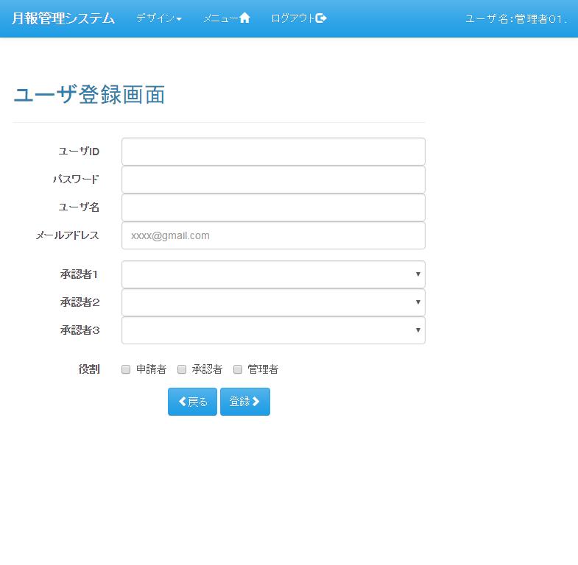
 |  |  |  |  |  | ユーザの登録、更新、削除を行う

 |  |  |  |  | 【利用権限】

 |  |  |  |  |  | 管理者 |  | ： | ○
 |  |  |  |  |  | 承認者 |  | ： | ×
 |  |  |  |  |  | 申請者 |  | ： | ×

表示パターン | 更新 |  |  |  | 機能概要（画面・処理）

遷移図
遷移図 |  | プロジェクト | 月報管理システム | 作成日 | 作成者 |  |  | 承認 | ページ
 |  | システム | 月報管理システム | 2016-08-22 | FS壁谷
サブシステム | - | 機能名 | ユーザ登録画面
遷移図 |  |  |  |  | 備考

凡例
：親画面
：子画面
：画面遷移
：別画面表示
：分岐、合流
：始点
：終点

「ユーザ登録」アンカー
メニュー

「新規」ボタン
「（明細）選択」ボタン
ユーザ一覧
ユーザ登録
 |  |  |  |  | 【画面遷移元】
 |  |  |  |  |  | ・ | メニュー画面
 |  |  |  |  |  | ・ | ユーザ一覧画面

「登録」ボタン
「更新」ボタン
「削除」ボタン
「戻る」ボタン
 |  |  |  |  | 【画面遷移先】
 |  |  |  |  |  | ・ | メニュー画面
 |  |  |  |  |  | ・ | ユーザ一覧画面

[ユーザ一覧からの遷移時]

[メニューから遷移時]

